I.1-2567
ภาพถ่ายและรูปตัดขวางลำน้ำสถานีสำรวจอุทกวิทยาน้ำอิง (I.1)
สถานีประมง ต.เวียง อ.เมือง จ.พะเยา ปี 2567
 |  |  |  |  |  |  |  |  |  |  |  | 2566 |  |  | 2567
 |  |  |  |  |  |  |  |  |  |  |  | สำรวจเมื่อ 22 ก.พ.2566 |  |  | สำรวจเมื่อ 23 ม.ค.2567
 |  |  |  |  |  |  |  |  |  |  |  | ระยะ | ระดับ | ผิวน้ำ | ระยะ | ระดับ | ผิวน้ำ
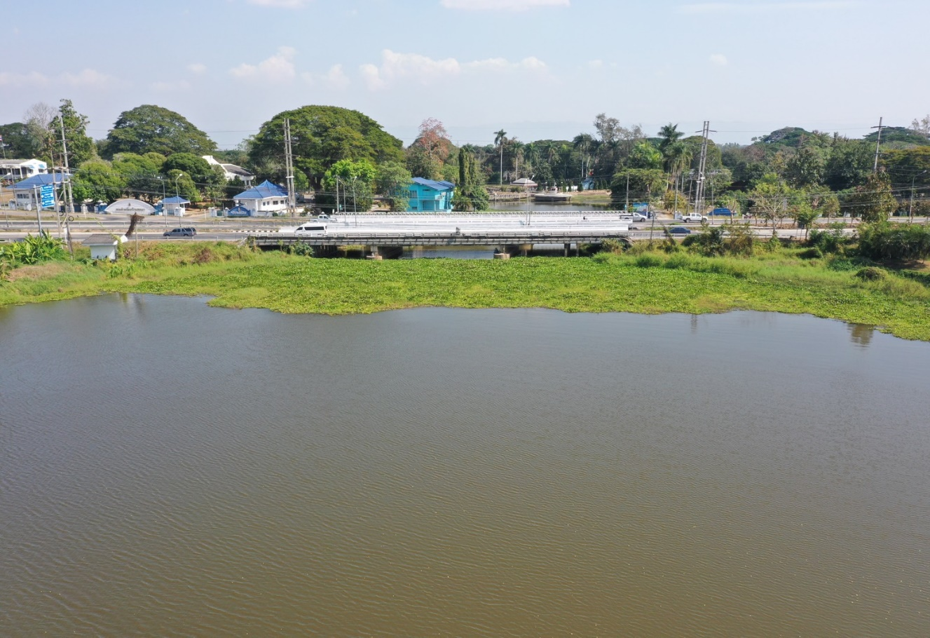
 |  |  |  |  |  |  |  |  |  |  |  | -50 | 395.426 | 390.250 | -50 | 395.432 | 392.060
 |  |  |  |  |  |  |  |  |  |  |  | -40 | 395.354 | 390.250 | -40 | 395.375 | 392.060
 |  |  |  |  |  |  |  |  |  |  |  | -30 | 395.277 | 390.250 | -30 | 395.289 | 392.060
 |  |  |  |  |  |  |  |  |  |  |  | -20 | 395.222 | 390.250 | -20 | 395.248 | 392.060
 |  |  |  |  |  |  |  |  |  |  |  | -10 | 395.200 | 390.250 | -10 | 395.236 | 392.060
 |  |  |  |  |  |  |  |  |  |  |  | 0 | 395.063 | 390.250 | 0 | 395.063 | 392.060
 |  |  |  |  |  |  |  |  |  |  |  | 0 | 393.976 | 390.250 | 0 | 393.985 | 392.060
 |  |  |  |  |  |  |  |  |  |  |  | 2 | 393.685 | 390.250 | 2 | 393.678 | 392.060
 |  |  |  |  |  |  |  |  |  |  |  | 4 | 393.422 | 390.250 | 4 | 393.436 | 392.060
 |  |  |  |  |  |  |  |  |  |  |  | 6 | 393.369 | 390.250 | 6 | 393.371 | 392.060
 |  |  |  |  |  |  |  |  |  |  |  | 8 | 392.790 | 390.250 | 8 | 392.788 | 392.060
 |  |  |  |  |  |  |  |  |  |  |  | 10 | 392.702 | 390.250 | 10 | 392.714 | 392.060
 |  |  |  |  |  |  |  |  |  |  |  | 12 | 392.489 | 390.250 | 12 | 392.060 | 392.060
 |  |  |  |  |  |  |  |  |  |  |  | 14 | 392.519 | 390.250 | 14 | 391.310 | 392.060
รูปตัดขวางลำน้ำน้ำอิงที่แนวสำรวจปริมาณน้ำ
 | รูปตัดปี2567 |  | ระดับน้ำขณะสำรวจ
-50 | 395.432 | 14 | 392.060
-40 | 395.375 | 16 | 392.060
-30 | 395.289 | 18 | 392.060
-20 | 395.248 | 20 | 392.060
-10 | 395.236 | 22 | 392.060
0 | 395.063 | 24 | 392.060
0 | 393.985 | 26 | 392.060
2 | 393.678 | 28 | 392.060
4 | 393.436 | 30 | 392.060
6 | 393.371 | 32 | 392.060
8 | 392.788 | 34 | 392.060
10 | 392.714 | 36 | 392.060
12 | 392.060 | 38 | 392.060
14 | 391.310 | 40 | 392.060
16 | 391.000 | 42 | 392.060
18 | 390.690 | 44 | 392.060
20 | 390.680 | 46 | 392.060
22 | 389.340 | 48 | 392.060
24 | 388.360 | 50 | 392.060
26 | 387.710 | 52 | 392.060
28 | 387.260 | 54 | 392.060
30 | 387.080 | 56 | 392.060
32 | 387.160 | 58
34 | 387.460 | 60
36 | 387.560
38 | 388.000
40 | 388.550
42 | 389.260
44 | 389.410
46 | 389.640
48 | 389.910
50 | 390.060
52 | 390.490
54 | 390.800
56 | 392.115
58 | 392.635
60 | 393.892
60 | 395.121
70 | 395.159
80 | 395.136
90 | 395.125
100 | 395.112
110 | 395.104
 |  |  |  |  |  |  |  |  |  |  |  | 16 | 391.458 | 390.250 | 16 | 391.000 | 392.060
 |  |  |  |  |  |  |  |  |  |  |  | 18 | 391.048 | 390.250 | 18 | 390.690 | 392.060
 |  |  |  |  |  |  |  |  |  |  |  | 20 | 390.679 | 390.250 | 20 | 390.680 | 392.060
 |  |  |  |  |  |  |  |  |  |  |  | 22 | 390.250 | 390.250 | 22 | 389.340 | 392.060
 |  |  |  |  |  |  |  |  |  |  |  | 24 | 387.650 | 390.250 | 24 | 388.360 | 392.060
 |  |  |  |  |  |  |  |  |  |  |  | 26 | 387.630 | 390.250 | 26 | 387.710 | 392.060
 |  |  |  |  |  |  |  |  |  |  |  | 28 | 387.570 | 390.250 | 28 | 387.260 | 392.060
 |  |  |  |  |  |  |  |  |  |  |  | 30 | 387.080 | 390.250 | 30 | 387.080 | 392.060
 |  |  |  |  |  |  |  |  |  |  |  | 32 | 387.150 | 390.250 | 32 | 387.160 | 392.060
 |  |  |  |  |  |  |  |  |  |  |  | 34 | 387.450 | 390.250 | 34 | 387.460 | 392.060
 |  |  |  |  |  |  |  |  |  |  |  | 36 | 387.470 | 390.250 | 36 | 387.560 | 392.060
 |  |  |  |  |  |  |  |  |  |  |  | 38 | 387.930 | 390.250 | 38 | 388.000 | 392.060
 |  |  |  |  |  |  |  |  |  |  |  | 40 | 388.250 | 390.250 | 40 | 388.550 | 392.060
 |  |  |  |  |  |  |  |  |  |  |  | 42 | 389.200 | 390.250 | 42 | 389.260 | 392.060
 |  |  |  |  |  |  |  |  |  |  |  | 44 | 389.420 | 390.250 | 44 | 389.410 | 392.060
 |  |  |  |  |  |  |  |  |  |  |  | 46 | 389.600 | 390.250 | 46 | 389.640 | 392.060
 |  |  |  |  |  |  |  |  |  |  |  | 48 | 389.770 | 390.250 | 48 | 389.910 | 392.060
 |  |  |  |  |  |  |  |  |  |  |  | 50 | 390.030 | 390.250 | 50 | 390.060 | 392.060
ระยะ | -50 | -40 | -30 | -20 | -10 | 0 | 0 | 2 | 4 | 6 | 8 | 52 | 390.362 | 390.250 | 52 | 390.490 | 392.060
ระดับ | 395.432 | 395.375 | 395.289 | 395.248 | 395.236 | 395.063 | 393.985 | 393.678 | 393.436 | 393.371 | 392.788 | 54 | 391.182 | 390.250 | 54 | 390.800 | 392.060
ระยะ | 10 | 12 | 14 | 16 | 18 | 20 | 22 | 24 | 26 | 28 | 30 | 56 | 391.911 | 390.250 | 56 | 392.115 | 392.060
ระดับ | 392.714 | 392.060 | 391.310 | 391.000 | 390.690 | 390.680 | 389.340 | 388.360 | 387.710 | 387.260 | 387.080 | 58 | 392.624 | 390.250 | 58 | 392.635 | 392.060
ระยะ | 32 | 34 | 36 | 38 | 40 | 42 | 44 | 46 | 48 | 50 | 52 | 60 | 393.889 | 390.250 | 60 | 393.892 | 392.060
ระดับ | 387.160 | 387.460 | 387.560 | 388.000 | 388.550 | 389.260 | 389.410 | 389.640 | 389.910 | 390.060 | 390.490 | 60 | 395.121 | 390.250 | 60 | 395.121 | 392.060
ระยะ | 54 | 56 | 58 | 60 | 60 | 70 | 80 | 90 | 100 | 110 |  | 70 | 395.138 | 390.250 | 70 | 395.159 | 392.060
ระดับ | 390.800 | 392.115 | 392.635 | 393.892 | 395.121 | 395.159 | 395.136 | 395.125 | 395.112 | 395.104 |  | 80 | 395.110 | 390.250 | 80 | 395.136 | 392.060
ระยะ |  |  |  |  |  |  |  |  |  |  |  | 90 | 395.104 | 390.250 | 90 | 395.125 | 392.060
ระดับ |  |  |  |  |  |  |  |  |  |  |  | 100 | 395.072 | 390.250 | 100 | 395.112 | 392.060
ระยะ |  |  |  |  |  |  |  |  |  |  |  | 110 | 395.036 | 390.250 | 110 | 395.104 | 392.060
ระดับ

 | BM. | 395.322 | ม.(ร.ท.ก.) |  | ตลิ่งฝั่งซ้าย | 395.063 | ม.(ร.ท.ก.) |  | ตลิ่งฝั่งขวา | 395.121 | ม.(ร.ท.ก.)
 | ท้องน้ำ | 387.080 | ม.(ร.ท.ก.) |  | ศูนย์เสา | 388.670 | ม.(ร.ท.ก.) |  | สำรวจเมื่อ 23 ม.ค.2567

 |  |  |  |  |  |  |  |  | ผู้สำรวจ นายสุภเดช เตชะสา

 |  |  |  | ตรวจสอบหมุดหลักฐานแล้ว

 |  |  |  | ปี2560 เริ่มทำการสำรวจรูปตัดขวางลำน้ำ

 |  |  |  |  | เปลี่ยนรูปแล้ว

